상품제안서
하드커버 칼라 점착메모지 중형(주문제작형) | 상품코드: F23464

 |  |  |  |  |  |  | 02-412-0044 | www.easy1.co.kr
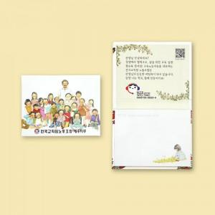

【상세/제작정보】 | 커버 양면컬러 / 내지 컬러&nbsp;&nbsp;<span style="font-family: dotum; font-size: 13px; background-color: rgb(255, 255, 255);">하드커버 무광코팅으로 변경되어 진행됩니다</span>

【인쇄/포장옵션】 | 풀칼라 / OPP(비닐)

【공급단가】 | 수량 | 1,000~ | 2,000~ | 3,000~ | 5,000~ | 10,000~
*VAT별도 | 단가 | 1,680원 | 1,620원 | 1,560원 | 1,500원 | 1,440원

【상품 URL】 | http://www.easy1.co.kr/src/goods_detail.php?gdno=23464

